Mesure_flex
Résistance (Ω) | R courbure (cm) | Résistance à plat (Ω) | Résistance pont diviseur (Ω) | ΔR/Ro | Epaisseur flex sensor (cm)
85000 | 5 | 62000 | 39000 | 0.37096774194 | 0.048
130000 | 4.5 |  |  | 1.0967741935
140000 | 4 |  |  | 1.2580645161
148000 | 3.5 |  |  | 1.3870967742
152000 | 3 |  |  | 1.4516129032
160000 | 2.5 |  |  | 1.5806451613
172000 | 2 |  |  | 1.7741935484

ΔR/Ro (deformation in tension for the flex sensor)
 | TENSION

 | En fonction du rayon de courbure

 |  | Rayon de courbure (cm)
 |  | Sans rayon | 5 | 4.5 | 4 | 3.5 | 3 | 2.5 | 2
 | Flex sensor | 0 | 0.37096774194 | 1.0967741935 | 1.2580645161 | 1.3870967742 | 1.4516129032 | 1.5806451613 | 1.7741935484

 |  | Rayon de courbure (cm)
 |  | Infini (sans rayon) | 5 | 4.5 | 4 | 3.5 | 3 | 2.5 | 2
 | Déformation | 0 | 4.80E-03 | 5.33E-03 | 6.00E-03 | 6.86E-03 | 8.00E-03 | 9.60E-03 | 1.20E-02

Mesure_différents_crayons
BANC DE TEST à partir de carton (low tech)

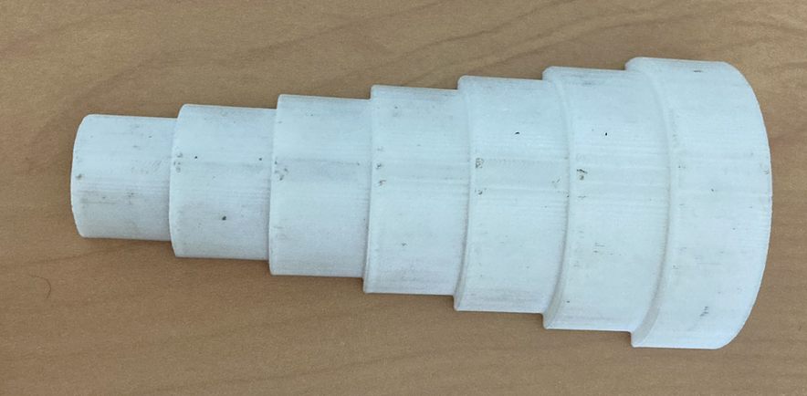
2cm
2,5cm
3cm
3,5cm
4cm
4,5cm
5cm

 |  |  |  |  |  |  |  |  |  |  | Grammage du papier | 160g/m^2
 |  |  |  |  |  |  |  |  |  |  | Epaisseur papier | 1.88E-02 | cm
 |  |  |  |  |  |  |  |  |  |  | Formule | e/2R
 |  |  |  |  |  |  |  |  |  |  | Dimension Capteur (mm) | A | 4 | B | 10 | C | 1
 |  |  |  |  |  |  |  |  |  |  |  | D | 24 | E | 2

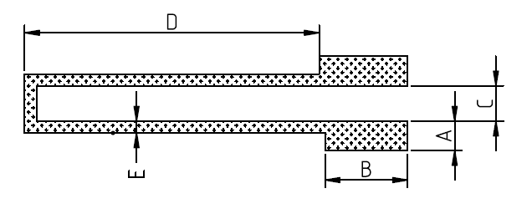

 | TENSION |  |  |  |  |  |  |  |  |  | COMPRESSION

 | En fonction du rayon de courbure |  |  |  |  |  |  |  |  |  | En fonction du rayon de courbure

 |  |  | Rayon de courbure (cm) |  |  |  |  |  |  |  |  |  | Rayon de courbure (cm)
 |  |  | Sans rayon | 5 | 4.5 | 4 | 3.5 | 3 | 2.5 | 2 |  |  | Sans rayon | 5 | 4.5 | 4 | 3.5 | 3 | 2.5 | 2
 | Crayon | 2H | 0 | 0.040411139418 | 0.040411139418 | -0.072162748961 | -0.039813930462 | 0.084189873788 | 0.18368699736 | 0.34837189154 | Crayon | 2H | 0 | -0.07050312666 | -0.074855171516 | -0.077016117576 | -0.091867710497 | -0.096024620474 | -0.093950878535 | -0.096024620474
 |  | H | 0 | -0.0064625185165 | -0.1634842522 | -0.16576098707 | 0 | 0.14935598349 | 0.24195669326 | 0.2940445925 |  | H | 0 | -0.025256962137 | -0.044571109653 | -0.025256962137 | -0.060860149727 | -0.072162748961 | -0.072162748961 | -0.093979393996
 |  | B | 0 | 0 | 0 | 0 | 0 | 0 | 0.02329633255 | 0.0280862327 |  | B | 0 | 0.010117006646 | 0.0075686422514 | 0.0075686422514 | 0.0075686422514 | -0.033869978771 | -0.033869978771 | -0.033869978771
 |  | 2B | 0 | 0.052012450095 | 0.052012450095 | 0.059522269092 | 0.085339156892 | 0.098719860934 | 0.12648482182 | 0.12648482182 |  | 2B | 0 | 0.021209136843 | 0.012011296886 | 0.018124831229 | -0.056052718801 | -0.028827112526 | -0.034395986537 | -0.042631645285
 |  | 3B | 0 | 0.081925234096 | 0.068260361065 | 0.073685109656 | 0.047093204802 | 0.068260361065 | 0.068260361065 | 0.095940488487 |  | 3B | 0 | 0.0049310468141 | -0.01925456375 | 0.030325937907 | -0.01925456375 | -0.03092056414 | -0.01925456375 | -0.023954137367

 |  |  | Rayon de courbure (cm)
 |  |  | Infini (sans rayon) | 5 | 4.5 | 4 | 3.5 | 3 | 2.5 | 2
 |  | Déformation | 0 | 1.88E-03 | 2.09E-03 | 2.35E-03 | 2.69E-03 | 3.13E-03 | 3.76E-03 | 4.70E-03

ΔR/Ro (deformation in tension of the graphite sensor)
ΔR/Ro (deformation in compression of the graphite sensor)

